EXPEDIENTE
 | DATOS INMUEBLE |  |  |  |  |  | EXPEDIENTE | 3 | DATOS ECONÓMICOS |  |  |  |  |  | INFORMACIÓN CONTACTOS

 | Dirección | C/PUERTO DEL PICO O LAS MINAS 2 |  |  |  |  | C.Postal | 28365 | PRESTAMO HIPOTECARIO
 |  |  |  |  |  |  |  |  |  |  | Banco |  | Nº Expediente | 720872
 | Municipio | - |  |  | Provincia | MADRID
 |  |  |  |  |  |  |  |  | Importe Total | - | Fecha | - | Fecha Finaliz. | -
 | Tipo Inm. | PISO |  | m² const. | 174 | Ref Cat. | -
 |  |  |  |  |  |  |  |  | Tasación Original | 132,201.00 | Resp.Hipotecaria | 139,425.00 | Tipo Interés | -

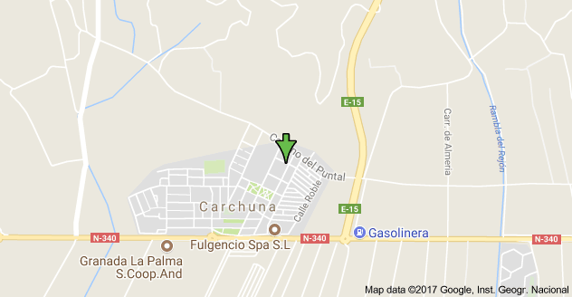
IMAGEN3 |  |  |  |  |  |  |  |  | CESIÓN CRÉDITO
 |  |  |  |  |  |  |  |  |  |  | Fecha | - | Rbos. Pendientes | 32

 |  |  |  |  |  |  |  |  | Principal Deuda | - | Int. Ordinarios | - | Int. Moratorios | -

 |  |  |  |  |  |  |  |  | Total Cesión Deuda | 0.00 | Valor adjud. Sub | 79,320.60 | Cargas Post. | NO

 |  |  |  |  |  |  |  |  | VALORACIONES

 |  |  |  |  |  |  |  |  | Última tasación | 102,000.00 | Fecha | - | Valoración actual | -

 | DATOS PERSONALES |  |  |  |  |  |  |  | Comentarios

 | Titular 1 | FERNANDO |  |  |  |  | Tlf.Fijo | 91 824 55 003

 | Móvil | 654 258 698 | Email | - |  | Nac. | ESPAÑA

 | Estado Civil |  | - |  | Fecha Nacimiento |  | -

 | Titular 2 | - |  |  |  |  | Tlf. | -
 |  |  |  |  |  |  |  |  | RESUMEN JURÍDICO
 | Titular 3 |  |  |  |  |  | Tlf.

 | Avalistas

 | COMENTARIOS; |  |  |  |  |  |  |  |  |  |  |  |  |  | Objetivo

 |  |  |  |  |  |  |  |  |  |  |  |  |  |  | Compra cesión |  | - | Gastos/Prov | - | Total | #VALUE!

 |  |  |  |  |  |  |  |  |  |  |  |  |  |  | Venta Obj. | - | ITP prev. | - | Margen | -

IMAGENES
CODIGO | PLANO
1 | 1
2 | 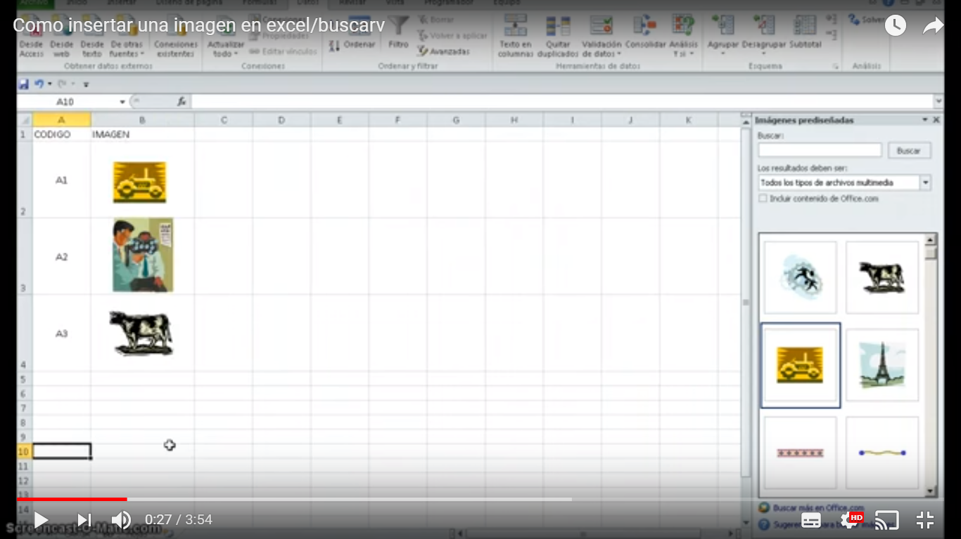 2
3 | 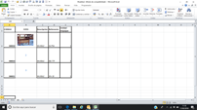 3
4 | 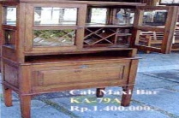 4
5 | 5
6 | 6
7 | 7
8 | 8
9 | 9
10 | 10
11 | 11
12 | 12
13 | 13
14 | 14
15 | 15
16 | 16
17 | 17
18 | 18
19 | 19
20 | 20
21 | 21
22 | 22
23 | 23
24 | 24
25 | 25
26 | 26
27 | 27
28 | 28
29 | 29
30 | 30

